分行畫面
因為可能有二次產製約據的需求，故不進入流程，為獨立作業。
《經辦碼：曾經經手案件的人》《主管碼：分行全部案件》都可以發動-跟進度追蹤的邏輯一樣

產製約據
傳送作業中心
產製約據
建檔
撥貸
條件變更
其他
對保及傳送作業中心

 |  |  |  |  |  |  |  |  |  |  |  | 分行可以自行產出約據時再改名稱

產製約據

產製約據

舊戶自動帶入，新戶自行key in
以下畫面工作區(授信服務組)的畫面相同，分行僅『共用條款』為必填，其餘自動帶入，所有欄位開放作業中心修改
產製約據 |  | 授信帳號： |  |  |  |  | (自動帶入的部分開放修改)

 | 身分別 | 企業名/姓名 |  |  | 統一編號/ID |  | 設立登記/戶籍地址
 | 借款人
 | 連帶保證人1
 | 保證人2
 | 擔保物提供人
名字及ID由批覆書戶名、其他關係人G1、G2帶入，保證人有2人以上，依序帶入1、2
設立登記(戶籍)地址則由徵信報告-基本資料帶入【企金目前無資料空白】

貸放條件(核貸通知書) |  |  |  | 有底色的欄位由批覆書帶入，但開放修改 |  |  |  | 總額度： | 新台幣 | 12,000,000 | 【分行權限-營業單位擬准金額】
 | 授信項目選項： |  | 下拉式選單如右，由經辦選取，其他欄位由批覆書帶入。 |  |  |  |  |  |  |  | 【總行權限-總行單位核准金額】

 | 授信項目 |  | 額度 |  | 授信條件 |  |  |  |  |  |  | 授信項目下拉式選單【消金職系空白】
 | 營運週轉借款(一般週轉金) |  | A | 新臺幣/外幣 | 核准有效期間 |  | 有效期限 |  |  |  |  | 營運週轉借款(一般週轉金)
 |  |  |  |  | 動用方式 |  | 動用方式 |  |  |  |  | 透支、存摺存款融資(非證券公司)
 |  |  |  |  | 動用期間 |  | 期間 |  |  |  |  | 有價證券(集保、優質股票)融資
 |  |  |  |  | 利率/手續費率 |  | 利(費)率 |  |  |  |  | 委任保證
 |  |  |  |  | 償還方式 |  | 攤還方式 |  |  |  |  | 墊付國內票款、貼現
 |  |  |  |  | 開辦費 |  | 本案應收取手續費 |  |  |  |  | 票據承兌/保證
 |  |  |  |  | 擔保/動撥條件 |  | 本案擔保品 |  |  |  |  | 開發國內即期/遠期信用狀
 | 有價證券(集保、優質股票)融資 |  | B | 新臺幣/外幣 | 核准有效期間 |  |  |  |  |  |  | 開發進口即期/遠期信用狀
 |  |  |  |  | 動用方式 |  |  |  |  |  |  | 外銷貸款
 |  |  |  |  | 動用期間
 |  |  |  |  | 利率/手續費率
 |  |  |  |  | 償還方式
 |  |  |  |  | 開辦費
 |  |  |  |  | 擔保/動撥條件
 | 其他條件 | (批覆書帶入)
 | 本案其他條件

撥款交付方式
 |  |  |  |  |  |  |  |  |  |  |  | 【營業單位填寫】

 | 適用額度： |  | A | B C | D | E F | G | (可複選)
 | (一)撥款交付方式：
 | 撥入本行帳戶 |  | 是 | 否（點選是，展開下方本行帳戶列；點選否，展開再下方1~5）
 | 本行帳戶： |  |  | 分行 | ，帳號
 | 撥入本行帳戶後再轉匯： 是 否 |  |  |  | （點選是，展開下方1~5；點選否，結束)
他行帳戶
本行借新還舊
代償前順位
 | 1.□他行帳戶： |  |  |  | 銀行 |  | 分行 帳號
 | 2.□本行借新還舊： |  |  | 分行 | ，帳號
 | 償付□本人 |  |  |  | □關係人(第三人) |  |  |  | 對本行所欠之借款。
 | 3.□代償前順位： |  |  |  | 銀行 |  | 分行 | 帳號
 | 戶名： |  |  |  |  | 金額： |  |  | 元。
 | □剩餘金額以圈存方式限制動用，待銀行確認 |  |  |  |  |  | 本項有勾選以下始展開
 | □已成為第一順位抵押權人 □取得清償證明書 □其他： |  |  |  |  |  |  |  |  |  | 方得以動用。
 | □俟餘款可動用後，再轉撥至指定信託或履約保證專戶 |  |  |  |  |  |  |  | 銀行 |  | 分行
 |  | 帳號 |  |  | ， | 戶名：
信託或履保專戶
 | 4.□信託或履約保證專戶： |  |  |  |  | 銀行 |  | 分行，帳號
 | 戶名：
 | 5.□另依聲明書或授權書辦理。(聲明書或授權書日期：日曆選項)選填，可不用
外幣融資專用
(3) | □匯至下述帳戶匯至下述帳戶(外幣融資須匯入指定帳戶時專用)：
 | 戶名： 帳號： 往來銀行名稱：
 | 銀行地址及代號：
(4) | □其他：【直接在此編輯】

其他共同條款
 |  |  |  |  |  |  |  |  |  |  |  | 【營業單位填寫(一)~(四)】

00510xxxxxxxx
 | (一)委託授權扣款帳號： |  |  | 活期性存款 |  | 第 |  |  | 號 |  |  | (下拉式選單)
 | (二)透支、存摺存款融資之約定帳戶為： |  |  |  |  | 活期性存款 |  | 第 |  | 號 |  | (下拉式選單)
 | (三)備償專戶帳號： |  | 活期存款 |  | 第 |  |  | 號
 | (四)利率調整通知： 存摺登錄 簡訊通知 |  |  |  |  |  | 【個人貸款契約專用】
批覆書帶入
 | (五)限制清償期間：
 | (六)延遲利息： 自延遲日起依原借款利率 自應繳款日起改依年息 %按 □日 □月計付。
系統帶入預設值：提供配置分行的地院
 | (七)約定管轄法院： |  |  |  | 地方法院
系統帶入預設值：提供分行地址、電話、傳真檔案
 | (八)分行服務專線電話： |  |  |  |  | 傳真：
 | (九)本票付款地：(提示文字：分行地址)

綜合授信契約書PDF
本票及授權書PDF

額度動用申請書PDF
暫存
撤件
傳送作業中心
 |  |  | 【作業中心產製後才顯現】

作業中心服務組主管覆核後約據就鎖定(各產製一組編號，用於傳送撥貸時核對編號，不必再重新檢視整套契約)

個人貸款契約PDF

作業中心畫面
進到作業中心後畫面比照先前作業中心設計(相同畫面)

派案▼
待處理
▼
查詢
▼
管理報表▼
系統管理
▼

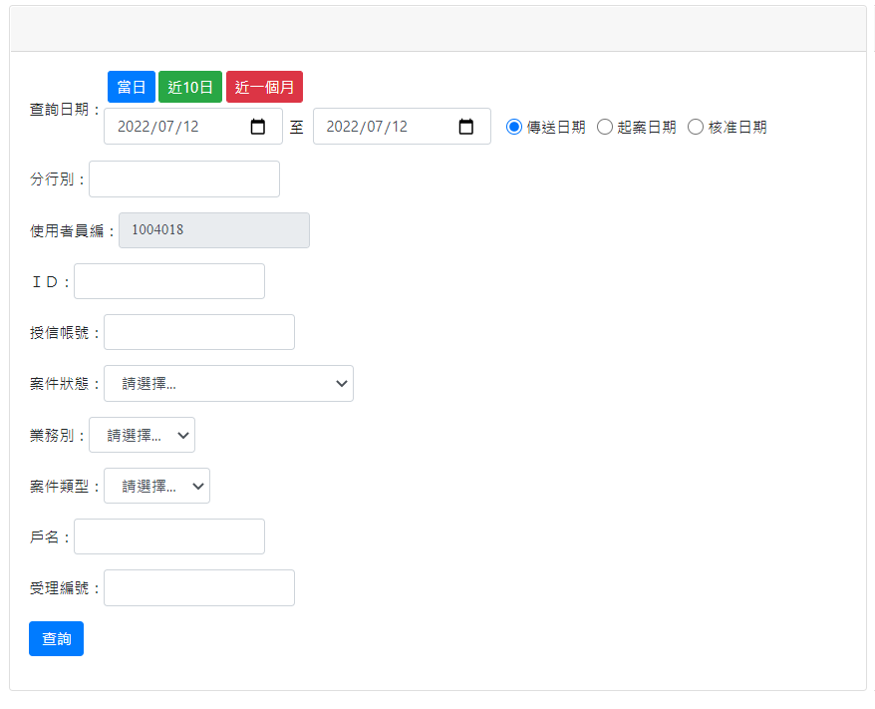
派案

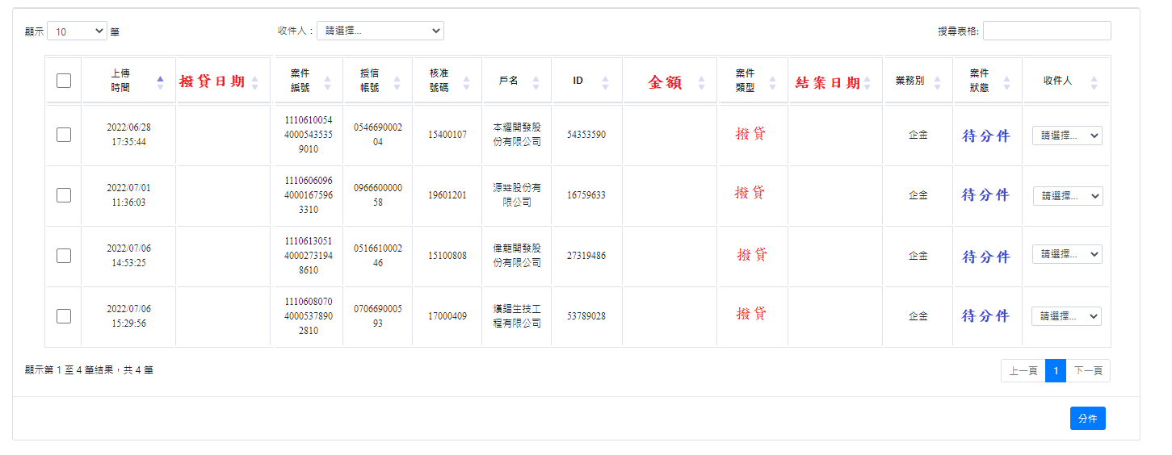

產製約據

 | 從【待處理】的畫面進來(同作業中心畫面)，我沒有特別重畫。
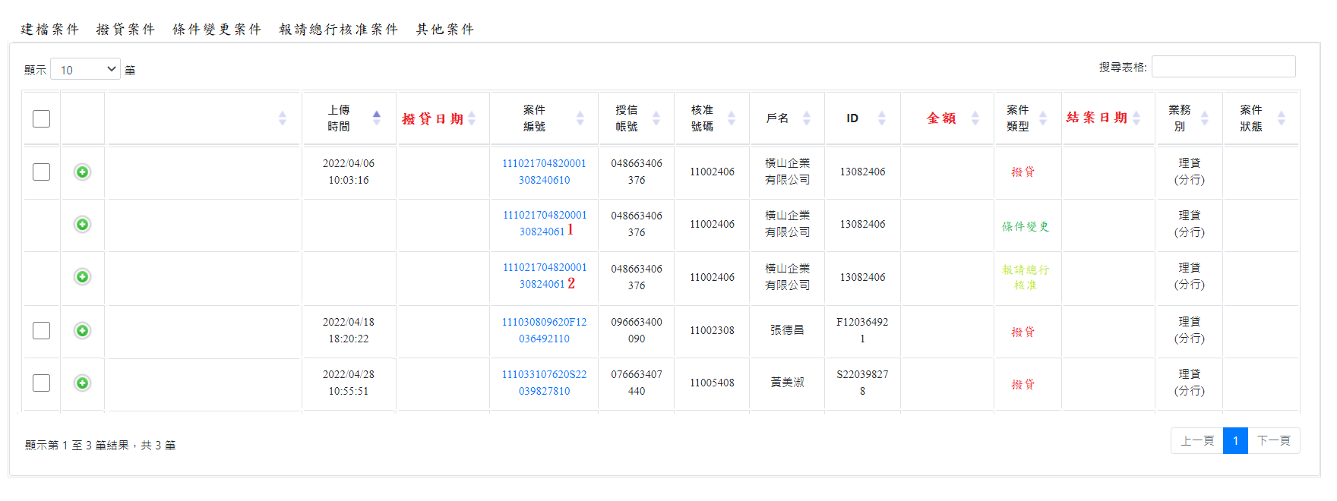
產製約據 建檔 撥貸 條件變更 其他

舊戶自動帶入，新戶自行key in
以下畫面工作區(授信服務組)的畫面相同，分行僅『共用條款』為必填，其餘自動帶入，所有欄位開放作業中心修改
產製約據 |  | 授信帳號： |  |  |  |  | (自動帶入的部分開放修改)

 | 身分別 | 企業名/姓名 |  |  | 統一編號/ID |  | 設立登記/戶籍地址
 | 借款人
 | 連帶保證人1
 | 保證人2
 | 擔保物提供人
名字及ID由批覆書戶名、其他關係人G1、G2帶入，保證人有2人以上，依序帶入1、2
設立登記(戶籍)地址則由徵信報告-基本資料帶入【企金無資料開放填寫】

貸放條件(核貸通知書) |  |  |  | 有底色的欄位由批覆書帶入，但開放修改 |  |  |  | 總額度： | 新台幣 | 12,000,000 | 【分行權限-營業單位擬准金額】
 | 授信項目選項： |  | 下拉式選單如右，由經辦選取，其他欄位由批覆書帶入。 |  |  |  |  |  |  |  | 【總行權限-總行單位核准金額】

 | 授信項目 |  | 額度 |  | 授信條件 |  |  |  |  |  |  | 授信項目下拉式選單【消金職系空白】
 | 營運週轉借款(一般週轉金) |  | A | 新臺幣/外幣 | 核准有效期間 |  | 有效期限 |  |  |  |  | 營運週轉借款(一般週轉金)
 |  |  |  |  | 動用方式 |  | 動用方式 |  |  |  |  | 透支、存摺存款融資(非證券公司)
 |  |  |  |  | 動用期間 |  | 期間 |  |  |  |  | 有價證券(集保、優質股票)融資
 |  |  |  |  | 利率/手續費率 |  | 利(費)率 |  |  |  |  | 委任保證
 |  |  |  |  | 償還方式 |  | 攤還方式 |  |  |  |  | 墊付國內票款、貼現
 |  |  |  |  | 開辦費 |  | 本案應收取手續費 |  |  |  |  | 票據承兌/保證
 |  |  |  |  | 擔保/動撥條件 |  | 本案擔保品 |  |  |  |  | 開發國內即期/遠期信用狀
 | 外銷貸款 |  | B | 新臺幣/外幣 | 核准有效期間 |  |  |  |  |  |  | 開發進口即期/遠期信用狀
 |  |  |  |  | 動用方式 |  |  |  |  |  |  | 外銷貸款
 |  |  |  |  | 動用期間
 |  |  |  |  | 利率/手續費率
 |  |  |  |  | 償還方式
 |  |  |  |  | 開辦費
 |  |  |  |  | 擔保/動撥條件

 | 其他條件 | (批覆書帶入並開放編輯)
 | 本案其他條件

利率工作區【本票、額度動用申請書或貸款契約可套用】 |  |  |  |  |  |  | 這一段跟批覆書內容較不一致，較難串成文字邏輯，由人員自行勾選編輯
利率（計息方式）編輯區
 |  |  |  |  |  |  |  |  |  |  |  | 【作業中心畫面】

 | 適用額度： |  | A | B C | D | E F | G | (可複選)
 | 【範例】 | 依均利型指數利率(按季調整)加碼1.2%以上(目前2.2%)浮動計息。 |  |  |  |  |  |  |  | (上方核貸通知書帶入)
 | 依年息 ％固定計息。
 | 依 □貴行□乙方 均利型指數利率 (□季□月)(目前為年息 %，實際以借款撥付日為準)加碼年息 %計算，
 | □浮動計息，利率隨前述指數利率變動而調整 □固定計息□，惟最低不得低於年息 %。
 | 依 □貴行□乙方 基準利率 (□季□月)(目前為年息 %，實際以借款撥付日為準)加碼年息 %計算，
 | □浮動計息，利率隨前述基準利率變動而調整 □固定計息 □，惟最低不得低於年息 %。
 | 自第 1個月至第 個月止，依□年息 %固定計算 □乙方公告之均利型指數利率(□季□月)(目前為 %)加碼年息 %浮動計算；
 | 另，自第 個月至第 個月止，依□年息 %固定計算 □乙方公告之均利型指數利率(□季□月)(目前為 %)加碼年息 %浮動計算；
 | 另，自第 個月至第 個月止，依□年息 %固定計算 □乙方公告之均利型指數利率(□季□月)(目前為 %)加碼年息 %浮動計算；
 | 借款存續期間，利率隨前述指數利率變動而調整。(前述指數利率，實際以借款撥付日為準)
 | 依中華郵政(股)公司 年期定期儲金存款(未達500萬元)□固定□機動利率(目前為年息 %，實際以借款撥付日為準)加碼年息 %計算；
 | 本借款利率，同意隨前述利率變動而調整。
 | 依國家發展委員會□中長期資金融資利率 % □中長期資金運用利率 %(目前為年息 %，實際以借款撥付日為準)加碼年息 %計算。
 | 本借款利率，同意隨前述利率變動而調整。
複製核貸通知書內容
 | 自行繕打(開放自行輸入) |  |  |  |  |  | (勾選才展開)

攤還方式工作區【借據、額度動用申請書或貸款契約可套用】
 | 攤還方式：除自批覆書帶入外，依相對應選項增加文字 |  |  |  |  |  |  | (此部分與批覆書欄位大致相符，對應相同的項目)
攤還方式編輯區
 |  |  |  |  |  |  |  |  |  |  |  | 【作業中心畫面】

 | 適用額度： |  | A | B C | D | E F | G | (可複選)
 | 【範例】 | 第一年每期攤還本金10萬元，第二年每期攤還本金15萬元，餘款依剩餘期數平均攤還。 |  |  |  |  |  |  |  |  | (上方核貸通知書帶入)
 | 原則上，【寬限期】三個字=『本金自民國 年 月 日起，以每 月為一期，』，但(5)跟(11)加共 期3個字(紅字為加工部分)
(1) | 按月繳息，到期一次清償本金。《改文字》
(2) | 依本金法，按月繳息，並按月平均攤還本金。《自動帶入》
(3) | 依本金法，按月繳息，每期攤還本金新臺幣 元，餘款到期一次清償。《自動帶入》
(4) | 按月繳息，每期攤還本金按 期核算，餘款到期一次清償。《自動帶入》
(5) | 依本金法，按月繳息，本金自民國 年 月 日起，以每 月為一期，共分 期平均攤還本金。《加工帶入》
(6) | 依本金法，按月繳息，本金自民國 年 月 日起，以每 月為一期，每期攤還本金新臺幣 元，餘款到期一次清償。《加工帶入》
(7) | 依本金法，按月繳息，本金自民國 年 月 日起，以每 月為一期，每期攤還本金按 期核算，餘款到期一次清償。《加工帶入》
(8) | 依年金法，按月平均攤還本息。《自動帶入》
(9) | 依年金法，每月攤還本金息新臺幣 元，餘款到期一次清償。《自動帶入》
(10) | 依年金法，每月攤還本金按 期核算，餘款到期一次清償。《自動帶入》
(11) | 依年金法，按月繳息，自民國 年 月 日起，以每 月為一期，共分 期平均攤還本息。《加工帶入》
(12) | 依年金法，按月繳息，自民國 年 月 日起，以每 月為一期，每月攤還本息新臺幣 元，餘款到期一次清償。《加工帶入》
(13) | 依年金法，按月繳息，自民國 年 月 日起，以每 月為一期，每月攤還本息按 期核算，餘款到期一次清償。《加工帶入》
複製核貸通知書內容
 | 其他攤還方式(開放自行輸入) |  |  |  |  |  |  | (勾選才展開)

撥款交付方式
 |  |  |  |  |  |  |  |  |  |  |  | 【營業單位填寫】

 | 適用額度： |  | A | B C | D | E F | G | (可複選)
 | (一)撥款交付方式：
是 | 撥入本行帳戶 |  | 是 | 否（點選是，展開下方本行帳戶列；點選否，展開再下方1~5） |  |  |  |  |  | 勾選否(2)
(1) | 本行帳戶： |  |  | 分行 | ，帳號
(1-1) | 撥入本行帳戶後再轉匯： 是 否 |  |  |  | （點選是，展開下方1~5；點選否，結束)
他行帳戶
本行借新還舊
 | 1.□他行帳戶： |  |  |  | 銀行 |  | 分行 帳號
 | 2.□本行借新還舊： |  |  | 分行 | ，帳號
 | 償付□本人 |  |  |  | □關係人(第三人) |  |  |  | 對本行所欠之借款。
代償前順位
 | 3.□代償前順位： |  |  |  | 銀行 |  | 分行 | 帳號
 | 戶名：
 | □剩餘金額以圈存方式限制動用，待銀行確認 |  |  |  |  |  | 本項有勾選以下始展開
 | □已成為第一順位抵押權人 □取得清償證明書 □其他： |  |  |  |  |  |  |  |  |  | 方得以動用。
 | □俟餘款可動用後，再轉撥至指定信託或履約保證專戶 |  |  |  |  |  |  |  | 銀行 |  | 分行
 |  | 帳號 |  |  | ， | 戶名：
信託或履保專戶
 | 4.□信託或履約保證專戶： |  |  |  |  | 銀行 |  | 分行，帳號
 | 戶名：
 | 5.□另依聲明書或授權書辦理。(聲明書或授權書日期：日曆選項)選填，可不用
外幣融資專用
(3) | □匯至下述帳戶匯至下述帳戶(外幣融資須匯入指定帳戶時專用)：
 | 戶名： 帳號： 往來銀行名稱：
 | 銀行地址及代號：
(4) | □其他：【直接在此編輯】

撥款交付方式編輯區
受理案件戶名
 |  |  | 【作業中心畫面】
 | 撥款交付工作區【借據、額度動用申請書或貸款契約可套用】 |  |  |  |  |  |  |  |  |  |  | 依上面選取項目對應產出文字，
(1) | 匯(存)入借款人開立於貴行 分行第 號帳戶，戶名： 內。 |  |  |  |  |  |  |  |  |  | (1)選『是』 | (勾選 本行帳戶者帶入)
(1-1) | 借款人茲授權貴行就匯入前述帳戶內之款項，續依下列方式辦理： |  |  |  |  |  |  |  |  |  |  | (撥入本行帳戶後再轉匯： 是) |  |  | 選『是』出現文字 | 選否，跳過
(2) | 借款人授權貴行得逕依下列方式辦理： |  |  |  | (一)撥款交付方式：撥入本行帳戶點選『否』時，出現此段文字 |  |  |  |  |  |  | (一)撥入本行帳戶點選 否』時，出現此段文字
 |  |  |  |  |  |  |  |  |  |  |  | (勾選1-5其中一項以上，如勾選兩項以上，請自動依序編號。)
1. | 將新臺幣 元整，匯(存)入借款人開立於 銀行 分行第 號帳戶。 |  |  |  |  |  |  |  |  |  |  | 1. | 他行帳戶
 | (轉匯他行)
2. | 將新臺幣 元整另匯(存)入乙方 分行第 帳號， |  |  |  |  |  |  |  |  |  |  | 2. | 本行借新還舊
 | 償付本人 (或 ) 對乙方所欠之借款。(本行借新還舊) |  |  |  |  |  |  |  |  |  |  |  | 本人 | 關係人(第三人)
3. | 將新臺幣 元整，匯(存)入 銀行 分行第 號帳號， |  |  |  |  |  |  |  |  |  |  | 3. | 代償前順位
 | 戶名： ，以償付擔保品前順位抵押權或原貸行庫之債務。
 | 如有餘額(即撥款金額高於代償金額及代償匯費總和者)，甲方同意由乙方暫以圈存方式限制動用， |  |  |  |  |  |  |  |  |  |  |  | 剩餘金額
 | 俟乙方確認已成為擔保品第一順位抵押權人後，方得以動用。 |  |  |  |  |  |  |  |  |  |  |  | 已成為第一順位抵押權人 |  | 或 取得被代償銀行之清償證明 |  | 或 其他：
 | 俟餘款可動用後，再由乙方將新臺幣 元整轉撥至乙方同意之甲方指定信託或履約 |  |  |  |  |  |  |  |  |  |  |  | 俟餘款可動用後
 | 保證專戶： 銀行 分行，帳號： 戶名： 之帳戶內。
 | (代償前順位/原貸+轉匯)提醒：透支不適用本款。
4. | 將新臺幣 元整，轉撥至乙方同意之借款人指定信託或履約保證專戶： |  |  |  |  |  |  |  |  |  |  | 4. | 信託或履約
 | 銀行 分行，帳號： 戶名： 之帳戶內。
5. | 另依甲方民國____年____月____日簽立之聲明書或授權書辦理。(多筆代償或動用原有存款) |  |  |  |  |  |  |  |  |  |  | 5. | 另依聲明書
(3) | 匯至下述帳戶匯至下述帳戶(外幣融資須匯入指定帳戶時專用)： 戶名 帳號 往來銀行名稱 銀行地址及代號 |  |  |  |  |  |  |  |  |  |  |  | 匯至下述帳戶(外幣融資需匯入指定帳戶時專用：
 | 戶名： 帳號： 往來銀行名稱 ：
 | 銀行地址及代號：
(4) | 直接帶文字 |  |  |  |  |  |  |  |  |  |  |  | 其他
其他共同條款
 |  |  |  |  |  |  |  |  |  |  |  | 【營業單位填寫(一)~(四)】

00510xxxxxxxx
 | (一)委託授權扣款帳號： |  |  | 活期性存款 |  | 第 |  |  | 號 |  |  | (下拉式選單)
 | (二)透支、存摺存款融資之約定帳戶為： |  |  |  |  | 活期性存款 |  | 第 |  | 號 |  | (下拉式選單)
 | (三)備償專戶帳號： |  | 活期存款 |  | 第 |  |  | 號
 | (四)利率調整通知： 存摺登錄 簡訊通知 |  |  |  |  |  | 【個人貸款契約專用】
批覆書帶入
 | (五)限制清償期間：
 | (六)延遲利息： 自延遲日起依原借款利率 自應繳款日起改依年息 %按 □日 □月計付。
系統帶入預設值：提供配置分行的地院
 | (七)約定管轄法院： |  |  |  | 地方法院
系統帶入預設值：提供分行地址、電話、傳真檔案
 | (八)分行服務專線電話： |  |  |  |  | 傳真：
 | (九)本票付款地：(提示文字：分行地址)

個別契約
個別契約 |  |  | 【以下依業務別區分不同畫面】 |  |  |  | 【增加預覽完成之約據可編輯之功能，再產PDF】
 |  |  |  |  |  |  |  |  |  |  |  | 【作業中心畫面】

貸放條件總額度欄位帶入
個別契約按下新增時的選項《綜合授信契約書、本票及授權書、額度動用申請書…之後再加》
綜合授信契約書 |  |  |  | 依以下項目勾選產製成冊並製作騎縫章產PDF檔 |  |  |  |  | 【另檢附檔案格式】
第壹章、授信共同條款 |  |  |  |  |  |  |  |  |  |  |  |  | 幣別選項
 | 二、總額度： |  | 新臺幣 |  |  | 元； | 外幣 | 幣別選項 |  |  | 元
 | 五、委託授權扣款帳號： |  |  | 活期性存款 | 第 |  | 號 | 【其他共同條款(一)帶入】
 | 二十七、約定管轄法院： |  |  | ＯＯ | 地方法院 | 【其他共同條款(七)帶入】
 | 二十九、 | 服務專線電話： |  |  |  | 傳真： |  |  | 【其他共同條款(八)帶入】
第貳章、個別授信約定條款 |  |  |  | （依貸放條件選取之項目依項次帶入表頭第一節、第二節...等)
 | 第一節、 | 營運週轉借款(一般週轉金)
 |  | 透支、存摺存款融資(非證券公司)
 | 第二節、 | 有價證券(集保、優質股票)融資
 |  | 委任保證 |  |  |  |  | 依核貸通知『授信項目』有命中自動勾選，
 |  | 墊付國內票款、貼現 |  |  |  |  | 同項目勾選一次即可，但開放修改。
 |  | 票據承兌/保證
 |  | 開發國內即期/遠期信用狀
 |  | 開發進口即期/遠期信用狀
 |  | 外銷貸款
第參章、連帶保證條款
 | 連帶保證條款： |  | 定有期間保證：約定期間至民國 年 月 日止
 |  |  | 未定期間保證：不約定
第肆章、個別商議條款 |  |  |  | (選取之項目依項次帶入表頭一、二...等)
 | 「透支、存摺存款融資」特別約定條款：
 | 透支、存摺存款融資之約定帳戶為：貴行 活期存款第0051090xxxxx號 |  |  |  |  |  |  |  | 【其他共同條款(二)帶入】
 | 「有價證券(集保、優質股票)融資」特別約定條款：
 | 最高限額質權：新臺幣 |  |  |  |  | 元 | 幣別選項 |  |  | 元
 | 「備償專戶」特別約定條款：
 | 備償專戶帳號： |  | 活期存款第005109xxxxxx 號 |  |  | 【其他共同條款(三)帶入】
 | 最高限額質權： |  | 幣別選項 |  |  |  | 元 | (下拉式選單) |  | 幣別未完 |  |  | 幣別選項+新臺幣，餘同上
 | 其他約定條款：
 | 開放輸入文字

附件：
 | 附件一：核貸通知書(由上方欄位產製)
 | 附件二：企業金融部金融服務各項費用收取標準【制式】
授信約定書：將上方帶入之本案相關人依借款人、保證人1、保證人2、擔保物提供人..等
 |  | 之基本資料產製多份授信約定書。
 |  | 保證人擔保額度： |  | 保證人1： | 新臺幣 |  | 元
 |  |  |  | 保證人2： | 新臺幣 |  | 元
 |  |  |  | 【依帶入之保證人人數依序新增欄位】
本票及授權書 |  |  |  | 勾選額度幣別不同時不成立(提示文字：幣別不相同)
 | 選擇額度： |  | A | B C | D | E F | G | (可複選)
 | 幣別 | 金額： |  |  | 依選取額度帶入幣別及金額(如勾選兩項以上，預設帶入加總之數字)

延遲利息計收方式：
1.按第一條約定利率。(原約定利率)
2.按 貴行基準利率(季)加碼年息 %計算。
3.其他：(自行填寫)
本票付款地：(分行地址) |  |  |  |  |  |  | 【其他共同條款(九)帶入】

授信額度動用申請書 |  |  |  | 帶入A額度對應之授信項目
 | 選擇額度： |  | A | B C | D | E F | G | (可複選)
額度： |  |  | 新臺幣 | (依選取項目自動帶額度的幣別及金額)
類型： | 借款 | (下拉選單：借款,保證,承兌,其他)
檢附應收客票共 張，金額新臺幣 元整(詳如附表)，連同過去提交之票據，請惠予在契約額度內撥貸
選取其他時，打開智慧文字框(預設下列文字)

 | 費率： | % | (保證、承兌使用)

綜合授信契約書PDF
本票及授權書PDF

額度動用申請書PDF
暫存
退回分行
呈核
 |  |  |  |  |  |  |  |  |  | (經辦)

暫存
退回經辦
退回分行
覆核完成
 |  |  |  |  |  |  |  |  |  |  |  | (主管)

作業中心服務組主管覆核後約據就鎖定(各產製一組編號，用於傳送撥貸時核對編號，不必再重新檢視整套契約)

個人貸款契約PDF

本票PDF
 |  |  |  |  |  |  | 本 票 |  |  |  |  |  | 依勾選額度配利率產製

憑票准於 |  |  |  | 中華民國 年 月 日支付
聯邦商業銀行 或其指定人

新 臺 幣 |  |  |  |  | 12,000,000 元整 |  |  |  |  |  |  | 【本票及授權書編輯區帶入】
一、本票據利息自發票日起依下列約定利率計付。 |  |  |  |  |  |  |  |  |  |  | (利率編輯區帶入)
 | 依貴行均利型指數利率【季】(目前為年息1 %，實際以借款撥付日為準)加碼年息0.8%計算，浮動計息，利率隨前述指數利率變動而調整。

二、前條約定之利息，如蒙 貴行同意暫按較低利率優惠計息者，貴行並得視情形減少或中止優惠，
 |  | 恢復按原約定利率計息。
三、逾期付息或到期未履行債務時，自逾期之日起，除依下列第 項約定計付遲延利息外，就約定為
 |  | 第一項者，並依第四條所列計算基準，逾期六個月以內依第一條約定利率百分之十，逾期超過
 |  | 六個月部分依第一條約定利率百分之二十計付違約金：
 |  | 1.按第一條約定利率。 |  |  |  |  |  | (括號的字不帶入)
 |  | 2.按 貴行基準利率(季)加碼年息 %計算。 |  |  |  |  |  |  |  | 【依本票及授權書編輯區勾選項目帶入】
 |  | 3.其他二字不帶入，帶分行key的內容
四、第三條違約金之計算基準：
 |  | 1.借款期間未屆至者，本金自應還款日起、利息自應繳息日起，依當期應攤還本金或當期應繳
 |  |  | 利息金額計付。
 |  | 2.借款期間屆至或經 貴行主張加速條款視為到期者，自借款到期日或視為到期經列報逾期放款
 |  |  | 日（以孰先屆至為準）起，依未償還本金餘額計付。
五、此票免除作成拒絕證書。
六、付款地： |  |  |  |  | 本票及授權書編輯區帶入
 |  |  |  |  |  |  |  | 此 據
 |  | 發 票 人： |  |  |  |  |  |  |  |  |  |  |  | (簽 章) |  |  | 此處只帶入工作區之借款人及保證人

 |  | 地 址： |  |  |  |  |  |  |  |  |  |  |  |  |  |  | 擔保物提供人不帶入

 |  | 共同發票人： |  |  |  |  |  |  |  |  |  |  |  | (簽 章) |  |  | 保證人帶入(=共同發票人)

 |  | 地 址：

中 華 民 國 年 月 日

發票人（含共同發票人）確認前開條款內容業經合理時間審閱並同意，且由發票人收執影本乙份，特此簽章：

本票金額帶入
 |  |  |  |  |  |  | 授 權 書
 | 茲授權 貴行於依約德主張權利之日，就發票人交付 貴行金額 |  |  |  |  |  |  |  |  |  |  |  |  |  |  | 元整，
到期日空白支本票乙紙， 貴行得逕行填載到期日，無須通知立授權書人及共同發票人，
立授權書人及共同發票人絕無異議。
 |  |  |  |  |  | 此致
聯邦商業銀行
 |  |  |  |  |  |  |  |  | 發 票 人： |  |  |  |  |  | (簽 章)

 |  |  |  |  |  |  |  |  | 共同發票人： |  |  |  |  |  | (簽 章)

 |  |  |  |  |  |  |  |  | 共同發票人： |  |  |  |  |  | (簽 章)
中 華 民 國 年 月 日

額度動用申請書PDF
 |  |  | 授信額度動用申請書 |  |  |  |  |  | 依勾選額度A、B配額度、利率、攤還方式及撥款交付方式產製
 |  |  |  |  |  | 【授信額度動用申請書編輯區帶入】
貴行所核准借款人額度 元之授信案件，依據 貴行與借款人訂立之貸款契約內容，
 | 借款人本次動用，茲依下列方式動用如下金額：

 | 借款 | 新臺幣 |  |  | 元整， |  | 【利率編輯區帶入】
 | 依貴行均利型指數利率【季】(目前為年息1 %，實際以借款撥付日為準)加碼年息0.8%計算，浮動計息，利率隨前述指數利率變動而調整。

另議定以下借款條件：
一、借款期間：自民國 年 月 日起至民國 年 月 日止。
二、借款本息攤還方式：自實際撥付日起，
 | 攤還方式編輯區帶入

借款人及保證人簽章確認：
三、撥款約定：
 | 撥款交付編輯區帶入
 | 若選項為其他，除帶入輸入之文字外，還要長出一個簽章確認的欄位

四、開辦費/帳戶管理費：以新臺幣 |  |  |  |  |  |  | 元計收。

五、此次額度動用款，經 貴行撥入借款人之帳戶或指定帳戶或開狀或押匯或履行保證責任時，
 | 雖無另立本票或借據，惟借款人當遵照 貴我約定履行， 貴行並得於上述債務到期或視同
 | 到期時，根據借款人前於 年 月 日所簽發之額度本票、借據、借款契約等，就前述
 | 債務合併或分別提出請求，借款人願即清償。

六、借款人確認 |  |  | ¨連帶保證人仍為借款人之董事、監察人或其他有代表權之人無誤。
 |  |  | ¨連帶保證人未擔任借款人之董事、監察人或其他有代表權之人，並於
 |  |  |  | 解(辭)任生效前以書面通知 貴行。
 |  |  | ¨保證人為中國人民、法人或其在第三地區設立之分支機構。
 |  |  | ¨資金轉供中國人民、法人、團體、其他機構及其在中國以外國家或
 |  |  |  | 地區設立之分支機構使用。

 |  | 此致
 | 聯邦商業銀行股份有限公司

 | 借 款 人： |  |  |  |  |  | (親簽或貸款契約或授信約定書留存印鑑)

 | 以下銀行專用
個人戶撥款帳戶：
□為初貸撥款帳戶 □非為初貸撥款帳戶，但為臨櫃開立。 存款經辦： 存款主管：
□非為初貸撥款帳戶，同意撥入非初貸撥款之借戶帳戶。 經理/主任：
□非為初貸撥款帳戶，但前已辦理照會。（附前已照會交辦單(照會存匯部門或總行同意撥款)或額度動用申請書或借據影本）

 | 戶名： |  |  |  |  |  |  | 核對親簽或貸款契約或授信約定書印鑑(OP) |  | 經辦(AO) | 主管
 | 帳號：
 | 額度：
 | 核號：

工作表1
